개요
스핀그로우

플렛폼 | 유니티
 | 스팀에 배포 예정
해상도 | 1980 x 1080
시점 | 3인칭
장르 | 롤플레이 퍼즐
테마 | 이상한나라의 앨리스

시나리오 컨셉
이상한 나라의 앨리스 세계관으로 떨어진 플레이어는 탈출을 위해 앨리스가 가는 길을 따라가면서 겪게 되는 꿈 속 여정이다. 항상 가던 도서관에 어릴적 자주 보던 이상한 나라의 앨리스 동화책이 보였다. 어렸을 적 동심을 되새기기 위하여 책을 읽던 중.. 정신을 잃고 만다. 눈을 떠보니 눈앞에 익숙한 실루엣인 앨리스가 보인다. 나도 이상한 나라의 앨리스의 동화 속에 떨어진 모양이다. 현실 세계로 돌아가기 위해서 고민을 한다. 단서가 하나도 없기 때문에 앨리스를 따라다니다보면 무언가 정보가 나오지 않을까? 싶은 마음을 담아 동화를 보면 앨리스가 마지막에 탈출하는 것을 알고 있는 나는 앨리스를 따라가기 시작한다. 앨리스를 따라가며 맵의 장애물들을 피하고, 최종 목적지까지 도달하라.

배경 그래픽 컨셉
일러스트 아트
이 배경 그래픽 컨셉은 앨리스가 여왕의 도전을 이겨나가며 마법의 궁전을 향해 나아가는 장면을 묘사합니다. 화려한 궁전, 비밀스러운 통로, 독특한 도구들이 존재하는 환상적인 장면을 구성하여, 앨리스의 모험의 클라이막스와 장대한 분위기를 전달할 수 있습니다. 토끼굴: "모험의 시작, 시간의 틈새" 이 배경 그래픽 컨셉은 앨리스가 토끼굴을 따라 떨어져 이상한 세계로 들어간 순간을 재현한다. 시계와 흩어진 시간의 틈새를 강조하여, 토끼굴에 빠지며 펼쳐지는 앨리스의 모험을 연상시킨다. 눈물 웅덩이: "비현실적인 향연, 마법의 눈물" 이 배경 그래픽 컨셉은 앨리스가 눈물로 떠밀려 이상한 세계로 휘말리는 장면을 표현한다. 반짝이는 눈물들이 떨어지며 점점 차오르면서 마법같은 분위기를 조성하며, 플레이어는 마치 마법의 꿈 속에 있는 듯한 느낌을 받는다. 다과회: "미친 티 파티, 환상적인 대접" 이 배경 그래픽 컨셉은 앨리스가 이상한 세계에서 참여하는 티 파티를 묘사한다. 다양한 독특한 캐릭터들과 함께하는 환상적인 대접과 테이블, 컬러풀한 음식과 찻잔이 존재하는 화려하고 활기찬 장면을 연출한다. 정원: "마법과 자연의 만남, 환상적인 정원" 이 배경 그래픽 컨셉은 앨리스가 이상한 나라의 아름다운 정원에서 모험을 이어가는 장면을 표현한다. 화려한 꽃과 신비로운 나무, 동화같은 동물들이 둘러싸인 환상적인 정원을 그려내어, 자연과 마법이 조화로운 멋진 장면을 연출할 수 있다. 정원 속 궁전: "여왕의 도전, 마법의 궁전" 이 배경 그래픽 컨셉은 앨리스가 여왕의 공격을 이겨나가며 하트궁전에서 빠져나가는 장면을 묘사한다. 앨리스의 모험의 클라이막스와 장대한 분위기를 전달할 수 있다.

 |  |  |  | 도트 느낌과 평면적 느낌을 살림 | 실제 앨리스 동화책 속 삽화를 참고하여 맵 요소 찾기
 |  |  |  | ex) 던그리드

 |  |  |  | 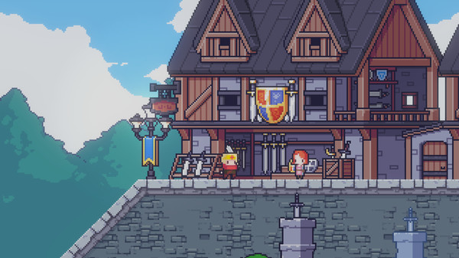 | 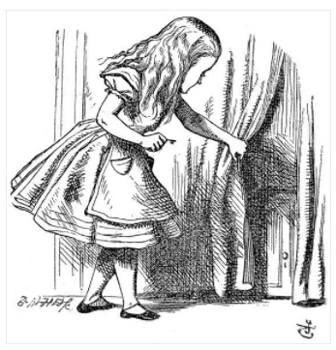 | 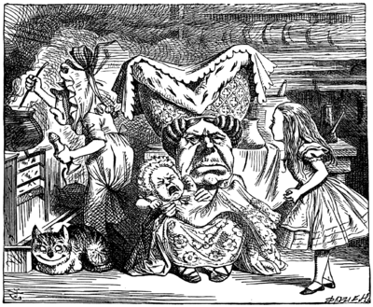

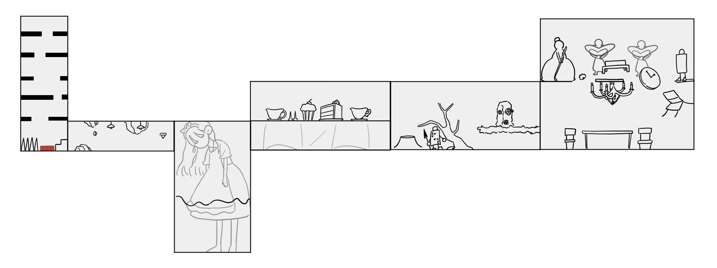
1
6

4
5

3

2

전체 맵 스토리보드
① | 토끼굴 1 | 일정한 크기가 되어 각 구멍 양쪽에 있는 코인을 먹어 무사히 문을 넘어간다.
② | 토끼굴 2 | 돌이 떨어지는 어두운 굴에서 살아남기 위해 헤드라이트를 이용해 장애물을 피한다.
③ | 눈물웅덩이 | 떨어지고 차오르는 눈물을 피해 무사히 유리병에 올라간 뒤, 여러 개 문들 중 플레이어 크기와 알맞은 문은 찾고 물에 다 잠기기 전에 나간다.
④ | 다과회 | 찻잔에 의해 떨리는 화면과 책상을 이겨내고, 찻잔들 사이로 시선을 피해다니며 안들키게 숨는다.
⑤ | 하트왕국 - 정원 |  | 장미 덩굴과 카드 병정의 창을 주변 구조물들을 이용해 피하고 정원을 지나간다.
⑥ | 하트왕국 - 성내부 |  | 1층 : 위험하게 떨어지는 샹들리에와 장애물들을 피해 무사히 1층을 지나간다.
 |  |  | 2층 : 하트여왕이 던지는 고슴도치를 피하고, 하트왕이 부채로 플레이어를 미는데 이를 잘 처리해 끝을 향해 이동한다.
 | 엔딩 | 문을 열면 문 안에서 빛이 나서 문속으로 빨려들어간다 -> 엔딩 크레딧

시작화면
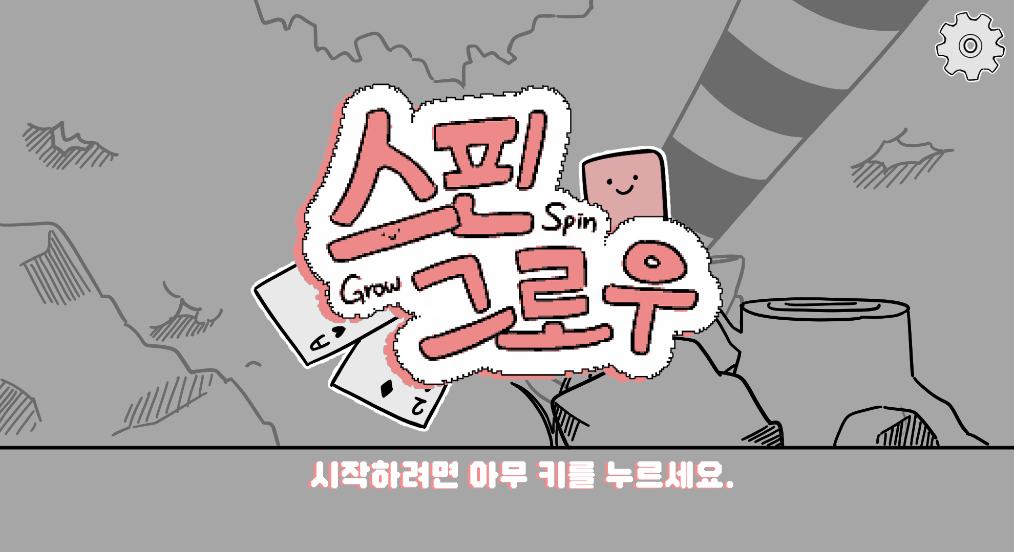
2

1

시작화면
① 시작 | 게임 플레이 시작
② 설정 | 음량, 마우스 감도 등 설정

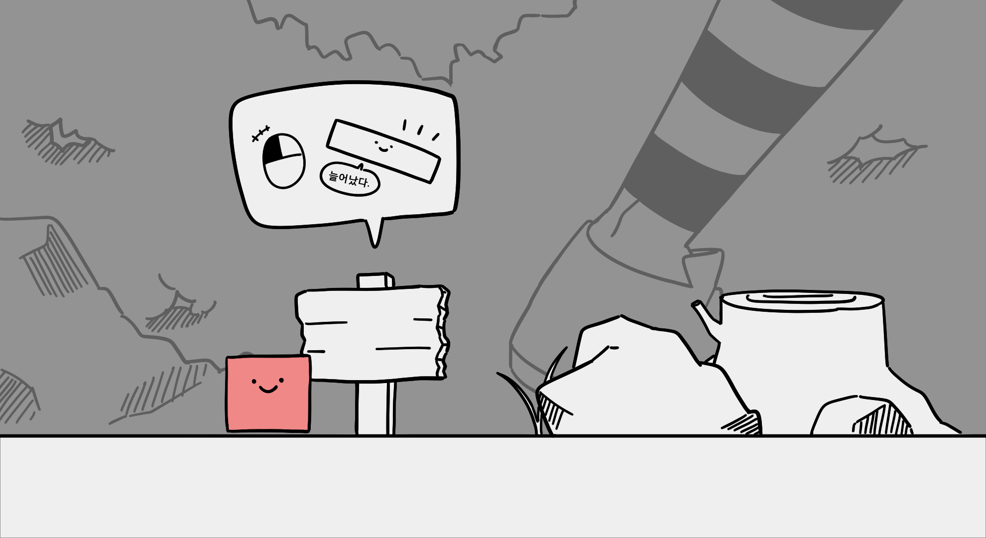

1

튜토리얼
① 표지판 | 표지판과 접촉하면 말풍선 느낌으로 플레이 방법을 설명한다.

스테이지1,2
1

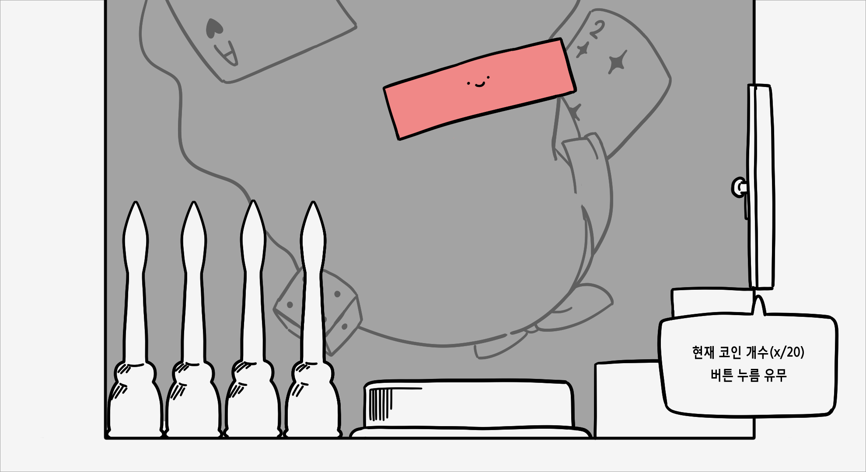

토끼굴 1구역
① 벽과 코인 | 1. 몸의 크기를 늘려서 양쪽 끝에 있는 코인을 벽과 닿지 않게 먹는다. - 몸이 벽에 닿았을 경우 체력이 감소한다. 2. 코인을 일정 개수 이상 먹고 특정 무게 이상으로 버튼을 누르면 2구역으로 넘어가는 문이 열린다. 3. 버튼 옆의 가시에 닿으면 닿아있는 동안 1초당 체력이 계속 닳는다. - 코인을 일정 개수 이상 못먹었을 경우, 문이 안열려서 재시작을 해야한다. - 특정 무게 이상으로 버튼을 누르지 않았을 경우에도, 문이 열리지 않아서 재시작 해야한다. 3. 2구역으로 넘어가는 문에서 문이 열리는 조건을 상세히 확인할 수 있다. 문 : 현재 코인 개수(x/20) 및 버튼 누름 유무(o/x) 파악 가능
 | 문을 열 수 있는 조건 |  | 코인 개수 |  | 특정 무게
 |  |  | 20 |  | LV5
 |  | LV1 | LV2 | LV3 | LV4 | LV5
 | 하강 속도 | 1 | 2 | 3 | 4 | 5
 | 데미지 | 벽 | HP -= 1 | 벽 개수 | 20 |  | 부딪쳤을 때의 속도 |  | -0.5
 |  | 가시 | HP -= 1 | 딜레이시간 | 1
 | 재시작방법 |  | 가시에 닿아서 자폭

토끼굴 2구역

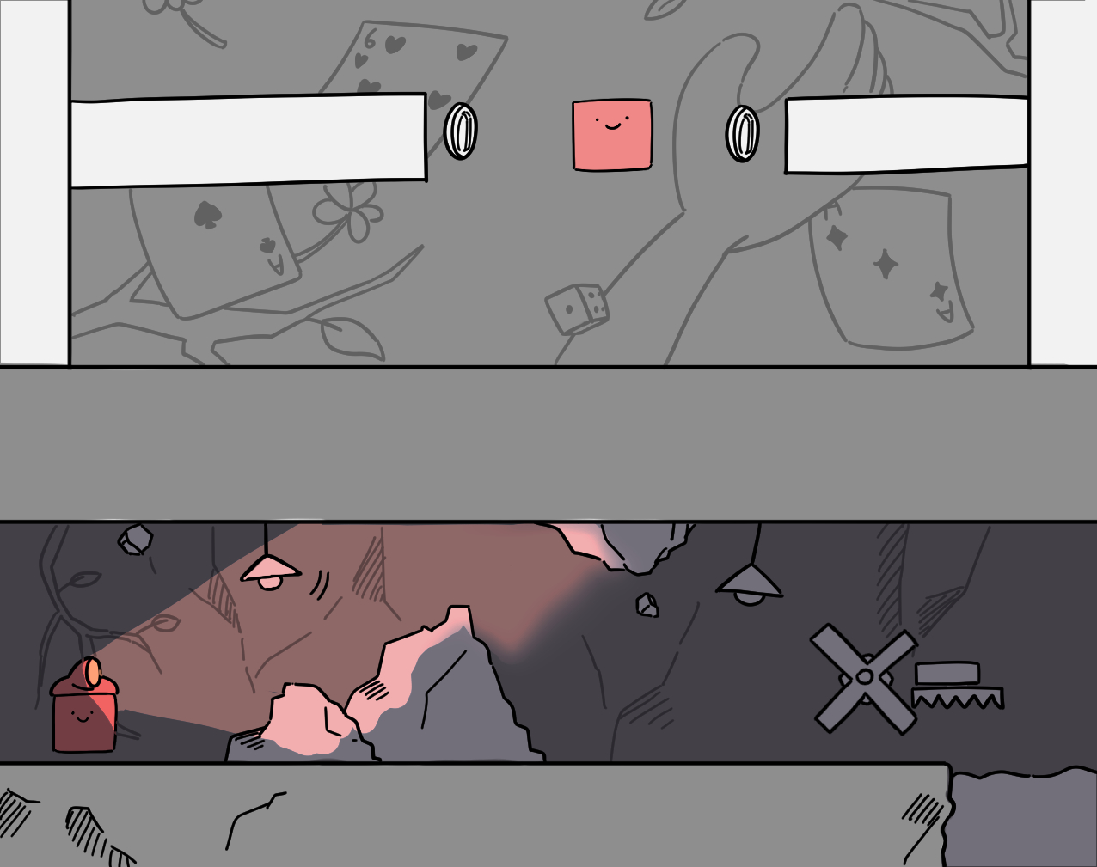
2

5

4
3

5
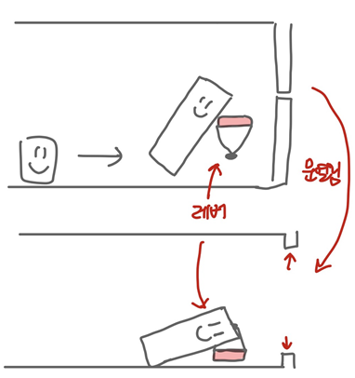
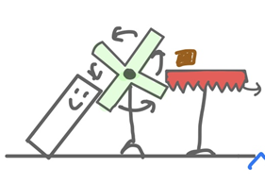
6

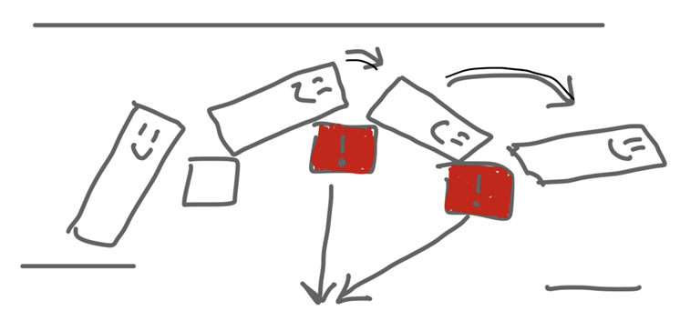
7

② 떨어지는 돌 | 어두운 맵 내에 진동이 일어나면서 장애물이 떨어지기 시작한다. 무사히 장애물을 피해 이동하자.
 | 장애물 |  | 크기 | 속도 | 인식범위 |  | 공격범위 | 떨어지는 주기
 |  | 돌 | 0.2~0.8 | 1 | 가로크기 X 5(벽높이) |  | 0.2~0.8 | 진동 주기
 |  | 전등 | 0.8~1.2 | 1.5 | 1/2x5x7 |  | 0.8~1.2 | 진동 주기
 | 진동 | 진동 주기 | 0.5~2sec | 진동 크기 | 0.3~1.0 | 특징 | 진동의 크기에 따라 떨어지는 장애물의 수가 달라진다.
③ 시작 | 기본 시야 밝기 : 0.1 / 명도 : 0.2 |  |  |  | 헤드라이트 밝기 : 0.8 / 명도 : 0.8
 | 표지판 아래에 상자를 두고 그 안에 해드라이트를 두어 헤드라이트를 획득하여 시야를 확보할 수 있다.
④ 헤드라이트 | 스테이지2 도입 전에 얻게 되는 헤드라이트를 이용해서 좁아진 시야를 넓힌다. 마우스로 여러 각도로 회전하면서 주변을 확인 가능
 | 시야 확보 정도(?) (부채꼴) |  | LV1 | LV2 | LV3 | LV4 | LV5
 |  |  | 1/2x1x5 | 1/2x1.1x5 | 1/2x1.2x5 | 1/2x1.3x5 | 1/2x.4x5
⑤ 풍차 돌리기 | 풍차를 돌려 나무 블록을 떨어뜨려 블록을 물에 띄우고 블록을 타고 물 위를 지나갈 수 있게 만든다. - 가장 작은 크기로 블록을 타지 않으면 수면 아래로 가라앉는다. - 캐릭터가 풍차를 이용하지 않고 직접 블록을 떨어뜨릴 경우, 가시에 닿아 체력이 닳는다.
 | 풍차 회전 가능 무게 |  | LV4이상
 | 수면 아래로 가라앉는 속도 |  |  | LV1 | LV2 | LV3 | Lv4 | LV5
 |  |  |  | 0 | 0.2 | 0.4 | 0.7 | 1
 | 데미지 | HP -= 2
⑥ 레버 내리기 | 벽에 붙어 있는 레버를 몸을 늘려 무거워진 무게로 직접 내리면 문이 열린다.
 | 무게 | LV3 이상
⑦ 무게 제한 블록 | 일정 무게 이상이 되면 블록이 점점 내려간다.
 | 무게 | LV3 이상

스테이지3
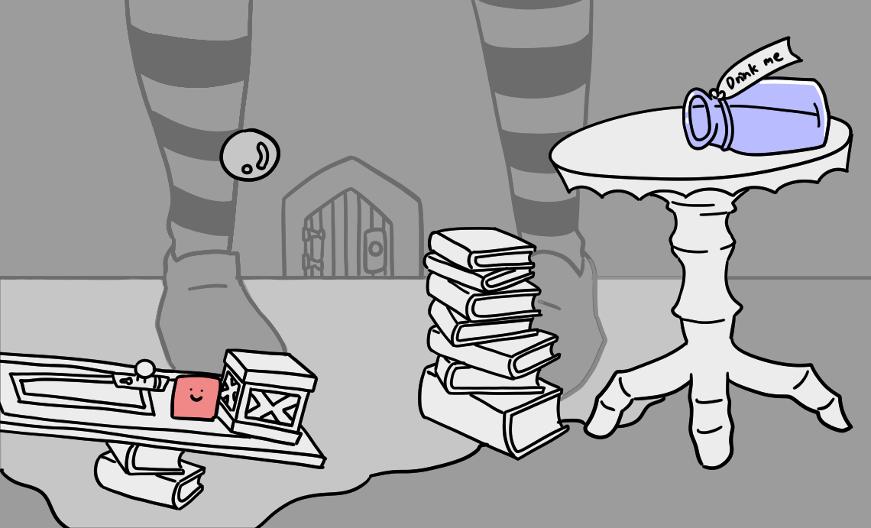
1

2
4

3

스테이지3 구성안
① 구성 구조물 | 상자나 책, 문, 책상을 이용한다.
② 떨어지는 눈물 | 앨리스의 눈물이 위에서 아래로 떨어진다. 떨어지는 눈물을 무사히 피하며 이동한다.
③ 채워지는 눈물 | 떨어진 눈물들이 쌓여 바닥을 채우기 시작했다. 눈물이 차올라서 빠지지 않게 유리병으로 이동한다.
④ 유리병 | 채워지는 물을 피해 둥둥 뜰 수 있는 방법.
 | 플레이어 자신의 크기와 동일한 문을 유리병 안에서 찾아야한다.
 | 우측 상단의 빛나는 문까지 도달해서 다과회 스테이지로 넘어간다.

상자를 미는 조건 | 상자의 무게 | 2
 | 플레이어 LV | lv1 | lv2 | lv3 | lv4 | lv5
 | 상자의 밀림 정도 | 0 | 1 | 1.5 | 2 | 3

차오르는 물의 속도 | 유리병에 타기 전 | 유리병에 탄 후
 | 1 | 4
유리병에 올라타기 전에는 캐릭터가 바닥을 디딜 수 있도록 눈물이 천천히 차오른다.
유리병에 올라탄 후에는 물 위에서 유리병을 조종할 수 있도록 눈물의 수위가 확 차오른다.

앨리스의 눈물 | 떨어지는 속도 | lv1 | lv2 | lv3 | lv4 | lv5
 |  | 1 | 1.25 | 1.5 | 1.75 | 2
 | 데미지 | lv1 | lv2 | lv3 | lv4 | lv5
 |  | HP -=1 | HP -=1 | HP -=2 | HP -=2 | HP -=3
 | 눈물 방울의 크기 | lv1 | lv2 | lv3 | lv4 | lv5
 |  | 1 | 2 | 3 | 4 | 5
 | 눈물 등장 확률 | Lv1 | lv2 | lv3 | lv4 | lv5
 |  | 40% | 20% | 20% | 10% | 10%

유리병 | 유리병 이동속도 | 1
 | 유리병 체력(HP) | 5
 | 대시 | lv1 | lv2 | lv3 | lv4 | lv5
 |  | 1 | 2 | 3 | 4 | 5
 | 눈물 데미지 | lv1 | lv2 | lv3 | lv4 | lv5
 | (유리병 체력 감소) | -0.5 | -1 | -1.5 | -2 | -2.5
 | 벽 데미지 | -1
 | (유리병 체력 감소)
A, D를 이용해 유리병을 이동, 대시를 사용해 순간적인 속도를 낼 수 있다.
구조물에 닿지 않게 하면서 유리병을 타고 올라간다.
유리병의 HP가 줄어들수록 유리병에 금이 간다. HP가 0이 될 경우 깨진다.

좌우로 움직이는 벽 | 데미지 | -1 | 이동속도 |  | 1
 | 유리병의 이동을 방해하기 위한 요소이다.

다음 스테이지 이동 | 벽을 피해 눈물을 타고 올라오면서 가장 우측 상단의 환하게 빛나는
(다과회) | 문을 찾아 들어간다. 빛나는 문으로 다가가 접촉하면 다과회로 넘어간다.

스테이지4
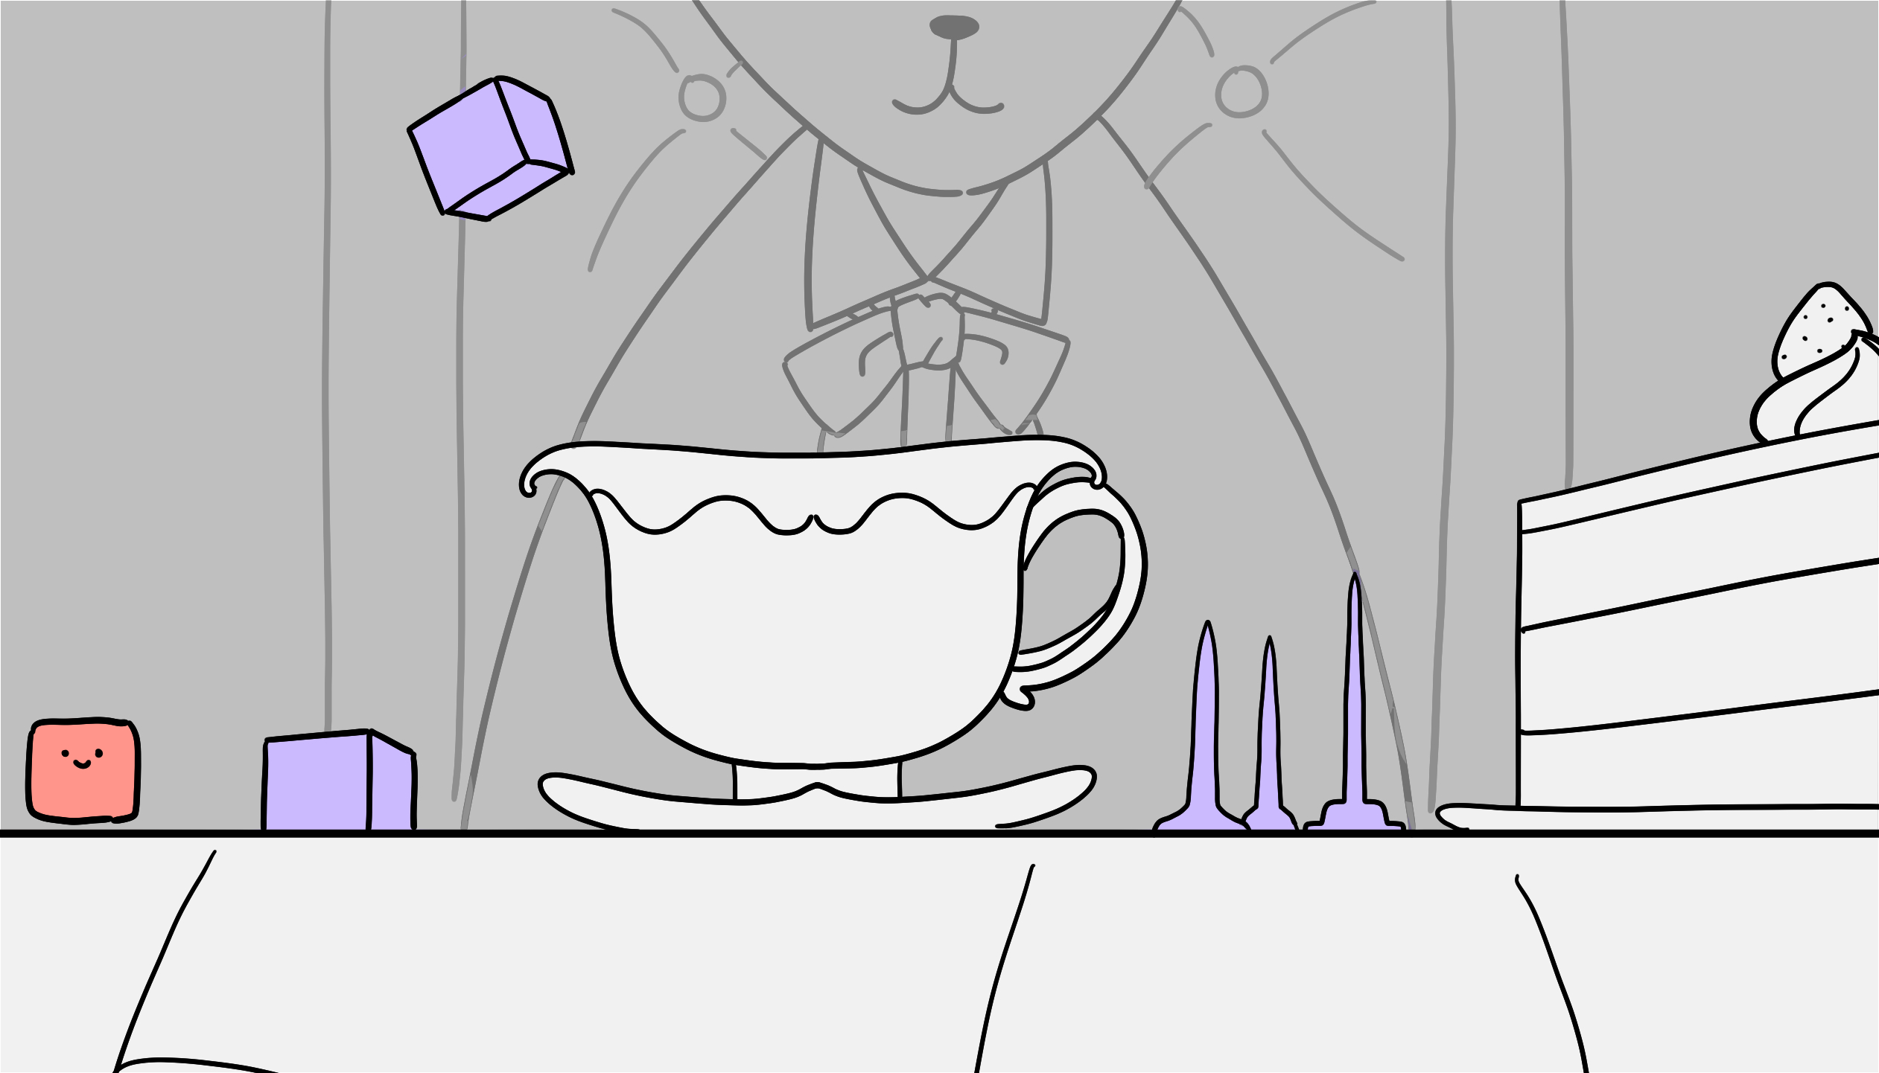
2
1

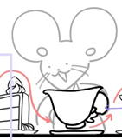
3

2
2

4

스테이지4 구성안
① 구성 구조물 | 찻잔 및 여러 디저트들을 이용하여 구조물 및 장애물로 구성한다.
② 장애물 | 떨어지는 각설탕을 맞지 않고 다과회 테이블에 올라와 있는 날카로운 물건들을 피한다.
 | 떨어진 각설탕은 맵을 지나갈때, 길어진 상태로 밀어 사용할 수 있다.
③ 내려놓는 찻잔들 | 잔을 내려놓을때마다 테이블이 흔들리면서 화면도 흔들리고, 테이블 위에 있는 모든 물건들이 조금씩 뜬다.
 | 뜨는 물건들이 떨어질때 맞지 않게 주의하며 무사히 지나간다.
④ 쳐다보는 손님 | 테이블을 랜덤적으로 바라보는 손님들에게 존재를 들키면 안된다. 찻잔이나 다른 구조물들 사이로 숨어
 | 그들의 시야에 걸리지 않아야 한다. 걸리게 되면, 그들의 손으로 인해 게임오버

다과회 | 공중에 뜸 |  |  |  | lv1 | lv2 | lv3 | lv4 | lv5
 | 무게에 따른 높이 |  |  |  | 5 | 4 | 3 | 2 | 1
 | 찻잔 | 화면 밖에서 테이블 위까지 떨어짐. |  |  |  | 데미지 : |  | -2
 |  |  |  |  |  | 공중에 뜨는 높이 : |  | 1
 |  | 화면 흔들림 시간 : |  | 0.5sec |  | 생성 주기 : |  | 5sec~8sec
 | 각설탕 | 화면 밖에서 테이블 위까지 떨어짐. 밀릴 수록 각설탕이 조금씩 사라짐. |  |  |  | 데미지 : |  | -1
 |  |  |  |  |  | 공중에 뜨는 높이 : |  | 5
 |  | 생성 주기 : |  | 4sec | 사라지는 조건 : |  | 플레이어 화면 외 삭제
 |  | 떨어지는 속도 : |  | 2 |  |  | 1만큼 밀때마다 10% 삭제
 |  | 무게 : | 1 | LV | lv1 | lv2 | lv3 | lv4 | lv5
 |  |  |  | 밀림 정도 | 0 | 1 | 2 | 3 | 4
 | 마카롱 | 테이블 위에서 진동에 의해 뜸. |  |  |  | 데미지 : |  | -1
 |  |  |  |  |  | 공중에 뜨는 높이 : |  | 4
 | 케이크 및 머핀 | 테이블 위에서 진동에 의해 뜸. |  |  |  | 데미지 : |  | -2
 |  |  |  |  |  | 공중에 뜨는 높이 : |  | 2
 | 손님 | 랜덤적으로 나타나서 플레이어를 알아챌 시 공격. |  |  |  | 데미지 : |  | -10
 |  |  |  |  |  | 주기 : |  | 3sec~6sec
 |  |  |  |  |  | 인식 범위 : |  | 5x5(손님부터 찻잔 위까지 범위)

스테이지5
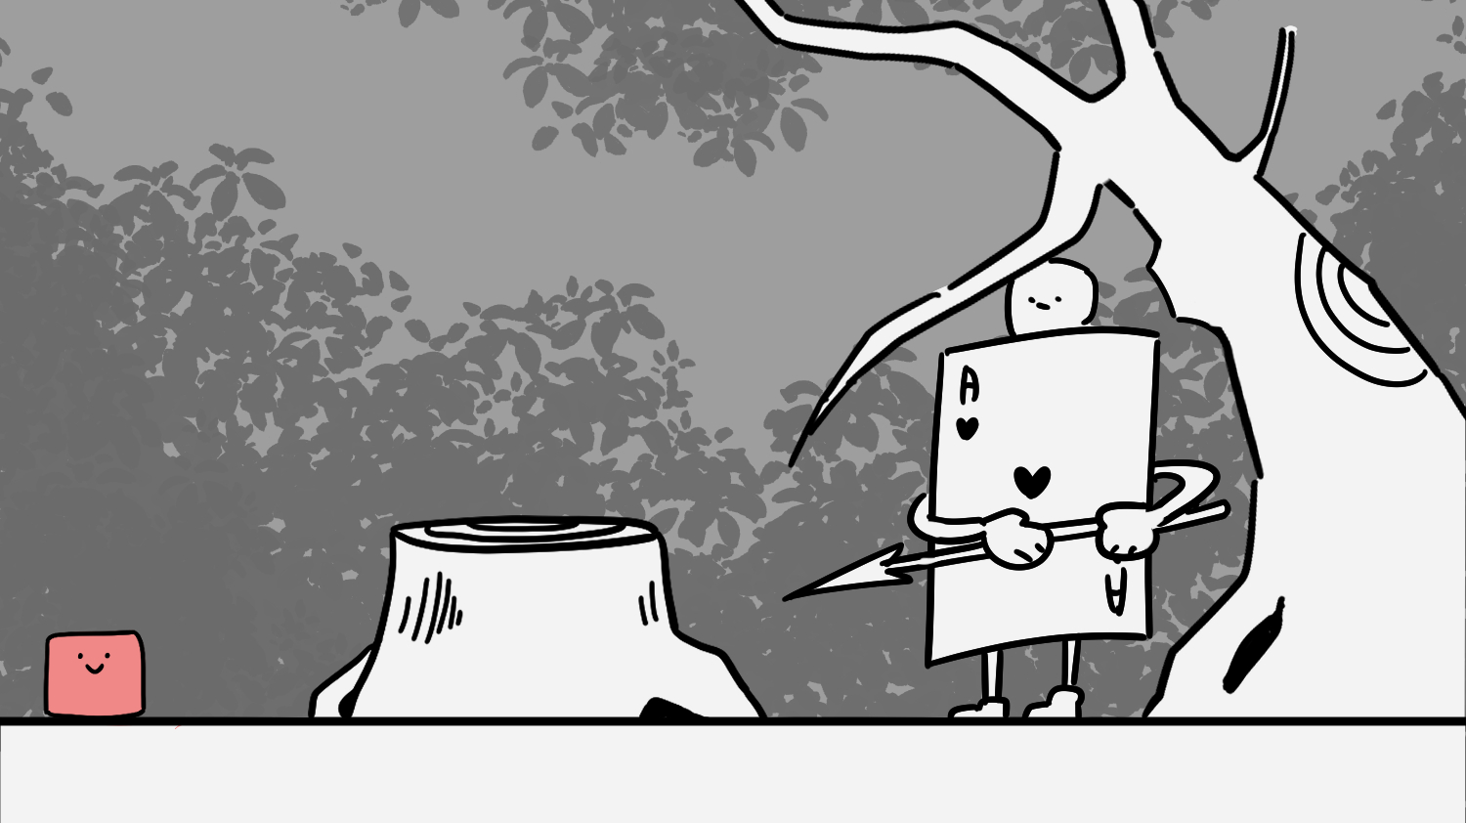
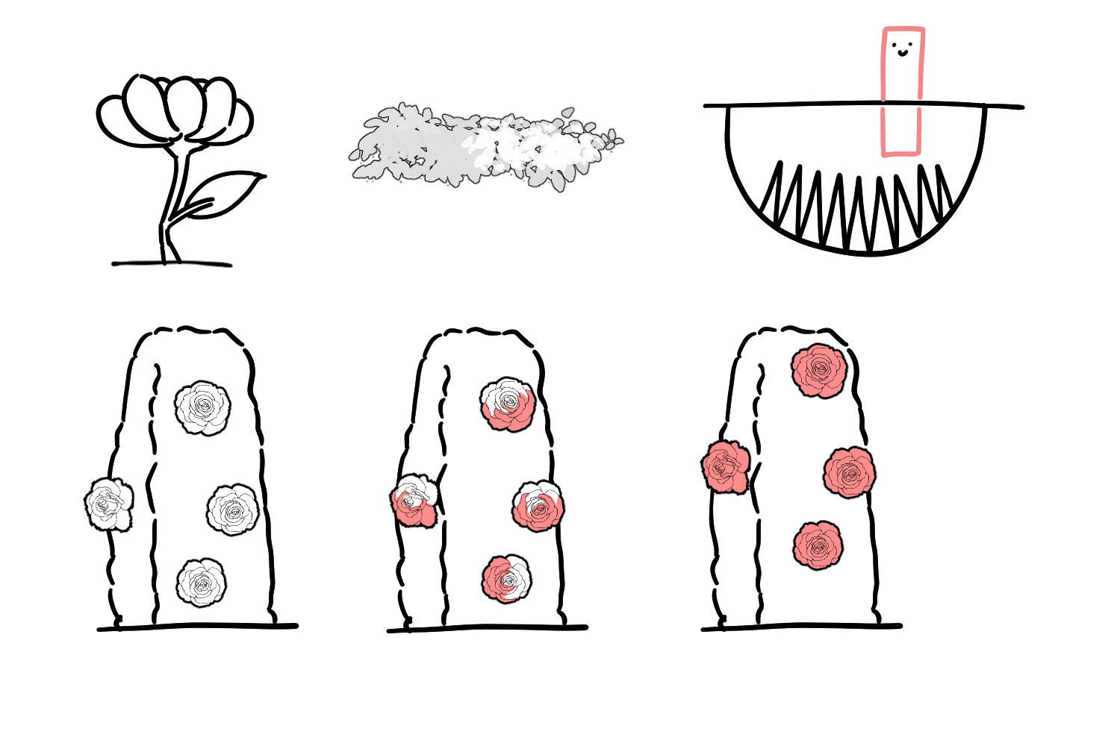
1
1
3
4

2
5

1

하트나라 왕국 | 성을 가기 위한 여정

① 구성 구조물 | 나무 그루터기, 나무, 꽃 등으로 정원 느낌을 살려 맵을 구성한다.
② 창든 카드 병정 | 나무 그루터기에서 나무로 이동할때 창에 찔리지 않게 주의하며 지나간다.
 | 창의 찌르는 주기 : | 5sec | 데미지 : | HP -= 3
 | 인식 범위 : | 병정 주위의 8cm^2(8블록) | 창의 찌르는 범위 | 1/2 x 4 x 1/4 (부채꼴)
③ 내려가는 풀숲 | 레벨업한 상태로 해당 블록에 올라갈 경우, 플레이어가 블록을 지나 점점 아래로 내려간다.
 | lv에 따른 내려가는 속도 | lv3 | lv4 | lv5
 | lv1~lv2는 내려가지 않음. | 3sec | 2sec | 1sec
④ 구덩이 | 레벨업한 상태로 해당 부분을 지나갈 경우 구덩이 아래에 있는 가시와 접촉하게 된다.
 | lv3 이상부터 구덩이에 빠짐. | 빠져나오는 것 미정 | 데미지 : | HP -= 2
⑤ 3가지 장미 | 1. 흰 장미 : 작은 상태일 때 닿으면 데미지 입음 ( LV 1~2 )
 | 2. 색칠 중인 장미 : 어떤 상태이든 닿으면 데미지 입음 ( LV1~5 )
 | 3. 빨간 장미 : 긴 상태일때 닿으면 데미지 입음 ( LV 4~5 )
 | 데미지 입는 주기 | 3sec | 데미지 : | HP -= 1

스테이지6
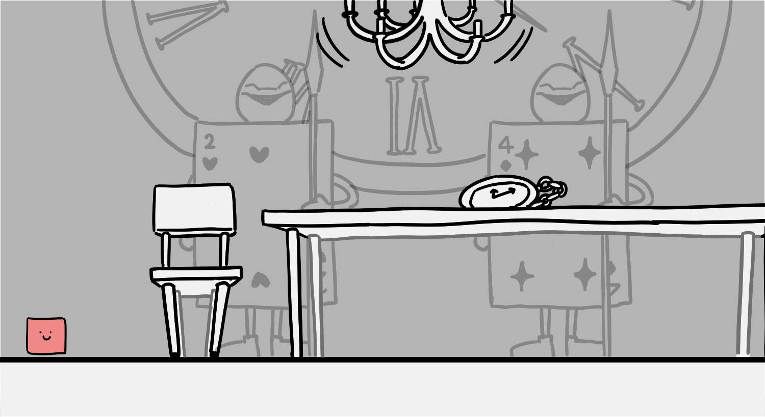
2
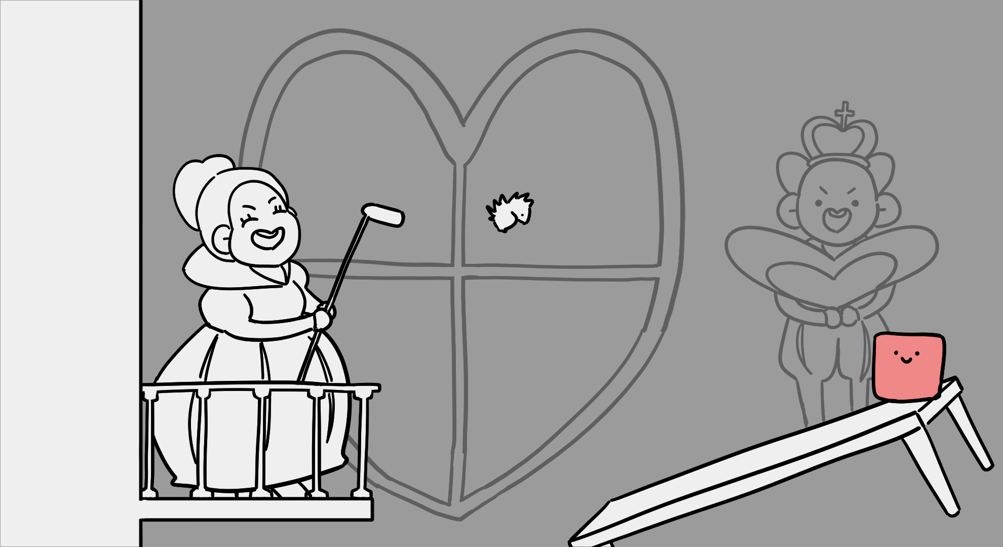

4
3
1
1

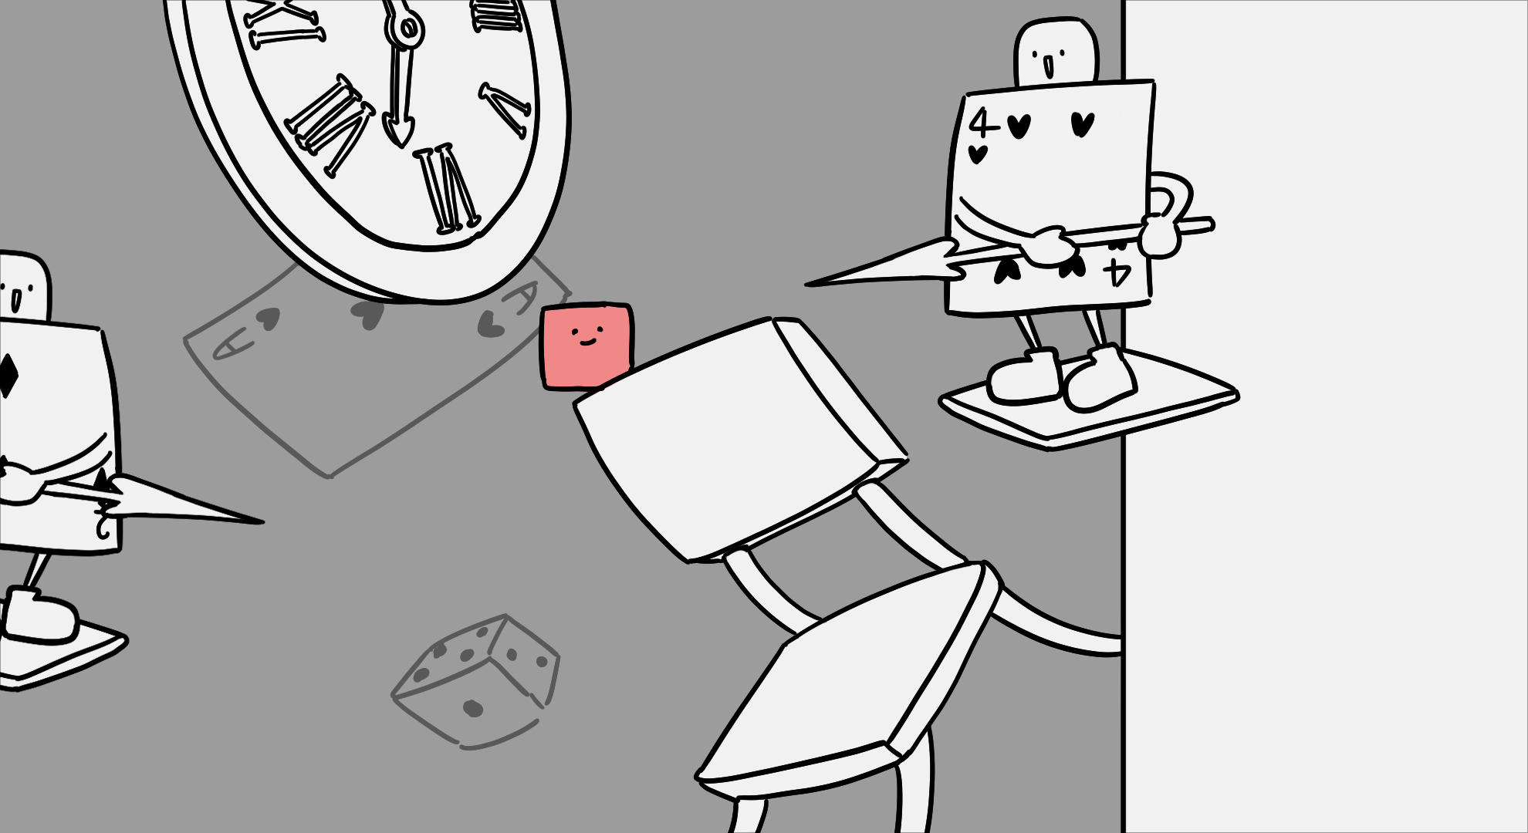
1
5

1

스테이지6
① 구성 구조물 | 의자, 책상, 시계, 그리고 트럼프 카드 등으로 구성한다.
② 샹들리에 | 흔들리는 샹들리에가 떨어지지 않을때 빠른 속도로 이동한다.
 | 데미지 : | HP -= 10 | 인식 범위 : | 1/2 x 4 x 8 ( 부채꼴 )
 | 재생성 시간 : | 5sec | 떨어지는 속도 : | 1
③ 하트 여왕 | 하트 여왕이 고슴도치를 골프쳐서 이동을 방해하고 고슴도치에 부딫치면 데미지를 입는다.
 | 데미지 : | HP -= 1 | 인식 범위 : | 2층
 | 공격 속도 : | 5sec | 공격 범위 : | 맵 전범위
④ 하트 왕 | 하트 킹이 부채로 바람을 일으켜 플레이어를 2층에서 1층으로 떨어뜨린다.
 | 데미지 : | HP -= 0 | 인식 범위 : | 3x3의 정사각형 범위
 | 공격 속도 : | 7sec | 공격 범위 : | 2x2의 정사각형 범위
⑤ 창든 카드 병정 | 나무 그루터기에서 나무로 이동할때 창에 찔리지 않게 주의하며 지나간다.
 | 창의 찌르는 주기 : | 5sec | 데미지 : | HP -= 3
 | 인식 범위 : | 병정 주위의 8cm^2(8블록)
 | 창의 찌르는 범위 : |  | 1/2 x 4 x 1/4 (부채꼴)

